Sheet2
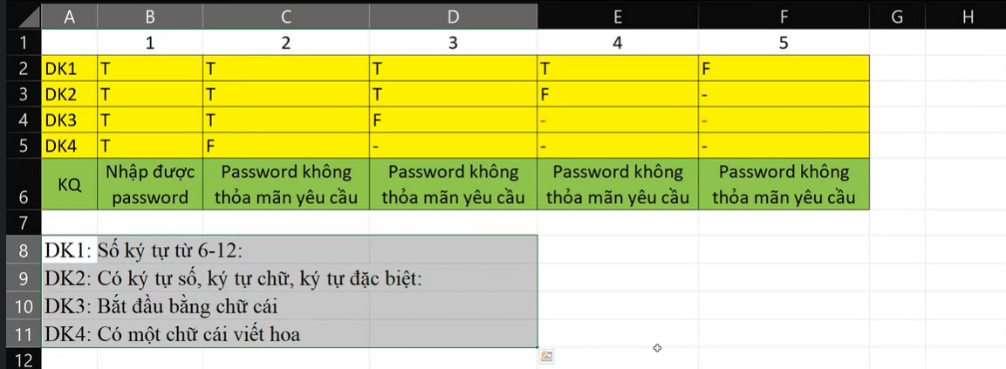

test | mô tả | data | test step | KQ mong đợi | QK thực tế | KQ test
TC1 | KIỂM TRẢ CHỨC NẶNG pass | password = Tung1234@ | 1. nhập password 2 xác nhận | Password được phép nhập | Password được phép nhập | pass
TC2 | KIỂM TRẢ CHỨC NẶNG pass | password = Tung1234@ | 1. nhập password 2 xác nhận | Password được phép nhập | Password không hợp lệ | faill
TC3 | KIỂM TRẢ CHỨC NẶNG pass | password = tung1234 | 1. nhập password 2 xác nhận | Password không hợp lệ | Password không hợp lệ | pass
TC4 | KIỂM TRẢ CHỨC NẶNG pass | password = tung1234 | 1. nhập password 2 xác nhận | Password không hợp lệ | Password được phép nhập | faill
TC5 | KIỂM TRẢ CHỨC NẶNG pass | password = 2323ung1234 | 1. nhập password 2 xác nhận | Password không hợp lệ | Password không hợp lệ | pass
TC6 | KIỂM TRẢ CHỨC NẶNG pass | password = 2323ung1234 | 1. nhập password 2 xác nhận | Password không hợp lệ | Password được phép nhập | faill
TC7 | KIỂM TRẢ CHỨC NẶNG pass | password = 21232312 | 1. nhập password 2 xác nhận | Password không hợp lệ | Password không hợp lệ | pass
TC8 | KIỂM TRẢ CHỨC NẶNG pass | password = 21232312 | 1. nhập password 2 xác nhận | Password không hợp lệ | Password được phép nhập | faill
TC9 | KIỂM TRẢ CHỨC NẶNG pass | password = Tu123@ | 1. nhập password 2 xác nhận | Password không hợp lệ | Password không hợp lệ | pass
TC10 | KIỂM TRẢ CHỨC NẶNG pass | password = Tu123@ | 1. nhập password 2 xác nhận | Password không hợp lệ | Password được phép nhập | faill
TC11 | KIỂM TRẢ CHỨC NẶNG pass | password = T | 1. nhập password 2 xác nhận | Password không hợp lệ | Password không hợp lệ | pass
TC12 | KIỂM TRẢ CHỨC NẶNG pass | password = T | 1. nhập password 2 xác nhận | Password không hợp lệ | Password được phép nhập | faill

